总体介绍
日式卡通渲染技术
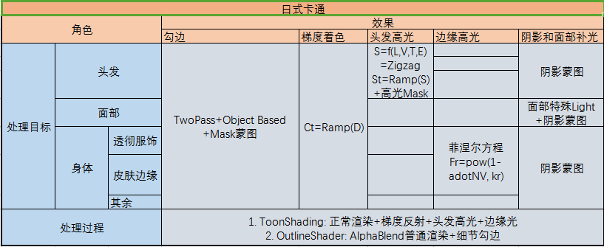

其他效果方案
主模块 | 效果点 |  | 方案或做法
形象魅力 | 建模 |  | 脸3000，头发3000，身体10000
 | Communication对话 |  | 调节高光，反光，影子Color
 | 脸蛋 |  | Camera绑定生成ToonShading的光源
 |  |  | 随脸部改变的可动光源
 |  |  | Mask动态调节2个Light影响度
 |  |  | 改变法线贴图处理不需要阴影
 | SelfShadowing |  | 通过BoundSphere排除多余阴影
 |  |  | View追踪光源
 | 线条 |  | 带线条的贴图分辨率应该较高1024*1024
 | SoftFocus
 | 头发 |  | 高光，反光，渐变
 | SensitiveToon阴影 |  | 上下衣服的阴影不同
 |  |  | 上衣AO，下衣SelfShadow
 |  |  | BoundSphere自适应
可爱感（细致） | 眼神 |  | 眼球和瞳孔分开，瞳孔和瞳孔高光也要分开
 | 表情 |  | 3种表情：害羞，哭泣，微醉
 |  |  | 笑容：悲哀的笑，大胆笑，抽搐笑
 |  |  | 眼睛和嘴分开，做成不同动画，再重新剪辑拼接
 | 面部效果 |  | 84个关节
 |  |  | Mesh要细致，嘴部20个面
 | 眼泪 |  | 积蓄泪水，流出动态效果
 |  |  | 2套模型和动画
 | 唇音 |  | 通过声音文件自动匹配口型
角色丰富感 | 身材比例 |  | 矮小到高体型，在Root点伸缩，根据size调整，表现年幼或成熟
 | 运动 | 身体动作 | 衣服有211个关节，头发和发型有60个
 |  | 摇摆 | 避免破绽：头发和衣服做碰撞判定，不陷入身体
 |  |  | 胸部：设定动作关节，调整胸部移动速度和移动位置限度
 |  |  | 优化物理摆动
 |  |  | 衣服外套摇摆点骨骼绑定，头发骨骼绑定
 |  |  | 多线程：每个角色一个线程并行计算
 |  | 头发
 |  | 飘动的裙子
 |  | 首饰
 |  | 手指动画
 |  | 动捕 | 5人同时录制
 |  |  | 整个舞蹈分成3-5部分
 |  |  | 数据修正：演员和模型差异，需要调节关节，中心等
 |  | Communication对话
梦幻场景 | PostProcess |  | DOF
 |  |  | SoftFocus
 |  |  | Bloom
 |  |  | SpotLight
 |  |  | LightMap
 |  |  | Flare
 |  |  | HDR
 |  |  | MSAA
 | 舞台 |  | NormalMap
 |  |  | SpecularMap
 |  |  | CubeMap
 |  |  | EnvironmentMap
 |  |  | 场景1-5万面，50种场景素材，10种贴图
 |  |  | 物体和镜面反射效果
 |  |  | 生成阴影的方法，AO
 |  |  | 光照衰减
 |  |  | 雾效
 |  |  | 多人同台，禁止自阴影
 | 牙齿
 | 照明
 | 水流
 | 吊灯
 | 小道具

